Instruktion
Listan fylls i enl. följande:

1. Om du har ett aktivitetstillfälle i Ladok. Gå in på det och klicka på Exportera till CSV.
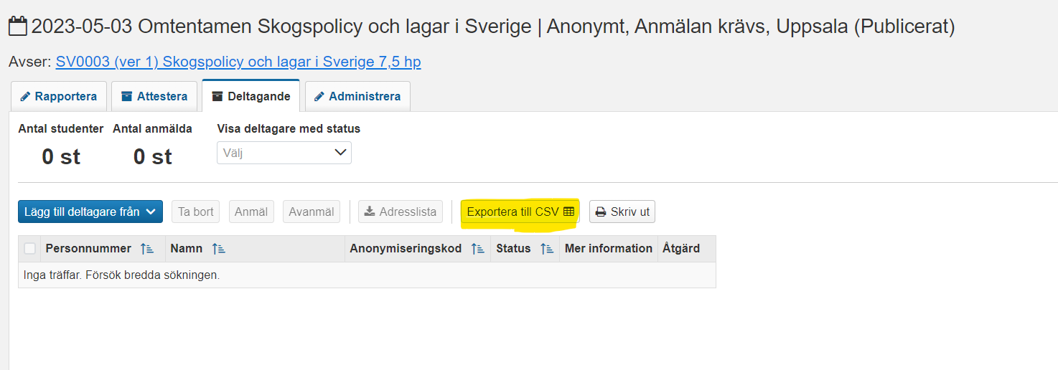

2. Öppna filen och kopiera namn och personnummer. Vill du få med all information kopierar du hela CSV filen, då kommer även kurskod mm följa med till entrelistan. TE Exam ID ska fyllas i manuellt i entrelistan och det är det nummer som står i TE Exam. Du kan hitta det via den öppna schemavisningen för Umeå Univ:
https://cloud.timeedit.net/umu/web/public1/ri15490Qgv6ZQYQ9Yx419Zy35Y5XQZw9Q0.html
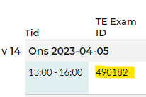

3. Klistra in under flik 3 Ladok csv i detta Excel dokument enl. hänvisning där.

4. Skriv ut.

Har du inte ett aktivitetstillfälle i Ladok - fyll i entrélistan manuellt/klistra in från annat dokument med lika kolumner. Skriv ut.

VIKTIGT! Namnen ska vara ifyllda med efternamn, förnamn och sorterade på efternamn i alfabetisk ordning.

